ログイン
外部設計書 |  |  |  |  |  | 画面名 |  | ログイン画面 |  |  |  | 作成者 | 高橋 凌人 |  |  | 更新者 | 高川俊輔
 |  |  |  |  |  | システム名 |  | ScheZoole |  |  |  | 作成日 | 2023-06-08 |  |  | 更新日 | 2023-06-12
 |  |  |  |  |  | 備考

ユーザーネーム
ム
パスワード
ム
ログイン
アカウント作成
お問い合わせ
ロゴ
 | 画面設計
１

2

3

7
※エラーメッセージ
4

5

6

 | 機能設計
 |  | ページロード
 |  |  | ロード時の処理は特にない。

 |  | 「１ ロゴ」
 |  |  | Webサイトを代表するロゴを表示する。

 |  | 「２ ユーザーネーム」入力
 |  |  | ユーザーネームを入力する。

 |  | 「３ パスワード」入力
 |  |  | パスワードを入力する。

 |  | 「４ ログイン」ボタン押下
 |  |  | ユーザーネームのみ空欄である場合、エラーメッセージ「ユーザーネームを入力してください」を表示する。
 |  |  | パスワードのみ空欄である場合、エラーメッセージ「パスワードを入力してください」を表示する。
 |  |  | ユーザーネームとパスワードどちらも空欄である場合、エラーメッセージ「未入力の項目があります」を表示する。
 |  |  | ユーザーネームとパスワードのどちらも記入されていた場合次の処理を行う。
 |  |  |  | ・ユーザーネームとパスワードが一致する場合、スケジュール閲覧画面へ遷移する。
 |  |  |  | ・ユーザーネームとパスワードが一致しない場合、エラーメッセージ「ユーザネームとパスワードが一致しません」を表示する。

 |  | 「５ アカウント作成」リンク押下
 |  |  | 新規ユーザ登録画面に遷移する。

 |  | 「６ お問い合わせ」リンク押下
 |  |  | お問い合わせ画面へ遷移する。

 |  | 「7 エラーメッセージ」
 |  |  | エラーメッセージを赤色で表示する。

 | 項目定義書

 | No |  | 物理名 |  | 論理名 |  | 画面型 |  | データ型 | min | max | DBテーブル |  | DBカラム | 備考
 |  | 1 | logo |  | ロゴ |  | Label
 |  | 2 | username |  | ユーザーネーム |  | Textbox |  | String |  | 20 | user |  | user_name
 |  | 3 | password |  | パスワード |  | Textbox |  | String |  | 100 | user |  | password
 |  | 4 | login |  | ログインボタン |  | Submit
 |  | 5 | signup |  | 新規ユーザ登録 |  | Link
 |  | 6 | inquiry |  | お問い合わせ |  | Link
 |  | 7 | error_message |  | エラーメッセージ |  | Label
 |  | 8
 |  | 9
 |  | 10
 |  | 11
 |  | 12
 |  | 13
 |  | 14
 |  | 15
 |  | 16
 |  | 17
 |  | 18
 |  | 19
 |  | 20

新規登録
外部設計書 |  |  |  |  |  | 画面名 |  | 新規登録画面 |  |  |  | 作成者 | 高橋 凌人 |  |  | 更新者 | 高川俊輔
 |  |  |  |  |  | システム名 |  | ScheZoole |  |  |  | 作成日 | 2023-06-08 |  |  | 更新日 | 2023-06-12
 |  |  |  |  |  | 備考

ユーザーネーム
ム
パスワード
ム
新規登録
お問い合わせ
ロゴ
メールアドレス
ム
ペット選択
ム
ペットのお名前
ム
画像
画像
画像
画像
画像
名前
名前
名前
名前
名前
ログイン画面へ
 | 画面設計
１

2
6

3

4

5

7

8
10
※エラーメッセージ

9

 | 機能設計
 |  | ページロード
 |  |  | ロード時の処理は特にない。

 |  | 「１ ロゴ」
 |  |  | Webサイトを代表するロゴを表示する。

 |  | 「２ ユーザーネーム」入力
 |  |  | ユーザーネームを入力する。

 |  | 「３ パスワード」入力
 |  |  | パスワードを入力する。

 |  | 「４ メールアドレス」入力
 |  |  | メールアドレスを入力する。

 |  | 「５ ペット名」入力
 |  |  | ペット名を入力する。

 |  | 「６ ペット選択」で画像を選択
 |  |  | 並べられた画像はラジオボタンとして一つ選択できる。

 |  | 「７ 新規登録」ボタン押下
 |  |  | ユーザーネームのみ空欄である場合、エラーメッセージ「ユーザーネームを入力してください」を表示する。
 |  |  | パスワードのみ空欄である場合、エラーメッセージ「パスワードを入力してください」を表示する。
 |  |  | メールアドレスのみ空欄である場合、エラーメッセージ「メールアドレスを入力してください」を表示する。
 |  |  | ペット名のみ空欄である場合、エラーメッセージ「ペット名を入力してください」を表示する。
 |  |  | ユーザーネームとパスワード、メールアドレス、ペット名すべてが空欄であり、ペットが選択されていない場合にエラーメッセージ「未入力の項目があります」を出す。
 |  |  | ユーザーネームとパスワード、メールアドレス、ペット名がすべて記入され、ペットが選択されている場合次の処理を行う。
 |  |  |  | ・ユーザーネームとメールアドレスの重複がない場合、ユーザ情報を登録してログイン画面に遷移する。
 |  |  |  | ・ユーザーネームが重複した場合、エラーメッセージ「そのユーザネームはすでに使われています」を出す。
 |  |  |  | ・メールアドレスが重複した場合、エラーメッセージ「すでに登録されているメールアドレスです」を出す。

 |  | 「８ ログイン画面へ」リンク押下
 |  |  | ログイン画面に遷移する。

 |  | 「９ お問い合わせ」リンク押下
 |  |  | お問い合わせ画面へ遷移する。

 |  | 「10 エラーメッセージ」
 |  |  | エラーメッセージを赤色で表示する。

 | 項目定義書

 | No |  | 物理名 |  | 論理名 |  | 画面型 |  | データ型 | min | max | DBテーブル |  | DBカラム | 備考
 |  | 1 | logo |  | ロゴ |  | Label
 |  | 2 | username |  | ユーザーネーム |  | Textbox |  | String |  | 20 | user |  | user_name
 |  | 3 | password |  | パスワード |  | Textbox |  | String |  | 100 | user |  | password
 |  | 4 | email |  | メールアドレス |  | Textbox |  | String |  | 50 | user |  | email
 |  | 5 | pet_name |  | ペット名 |  | Textbox |  | String |  | 20 | user |  | pet_name
 |  | 6 | pet_select |  | ペット選択 |  | Radio |  | Int |  |  | pet |  | pet_id
 |  | 7 | signup_btn |  | 新規ユーザ登録ボタン |  | Submit
 |  | 8 | login |  | ログイン |  | Link
 |  | 9 | inquiry |  | お問い合わせ |  | Link
 |  | 10 | error_message |  | エラーメッセージ |  | Label

お問い合わせ
外部設計書 |  |  |  |  |  | 画面名 |  | お問い合わせ |  |  |  | 作成者 | 高橋 凌人 |  |  | 更新者 | 高川俊輔
 |  |  |  |  |  | システム名 |  | ScheZoole |  |  |  | 作成日 | 2023-06-08 |  |  | 更新日 | 2023-06-12
 |  |  |  |  |  | 備考

 | 画面設計
１
ロゴ
お問い合わせフォーム
メールアドレス
ム
お問い合わせ内容
ム
ユーザーネーム
ム
送信
ム

2

3

4

7
※エラーメッセージ
6
5
ログイン画面へ

 | 機能設計
 |  | ページロード
 |  |  | ロード時の処理は特にない。

 |  | 「１ ロゴ」
 |  |  | Webサイトを代表するロゴを表示する。

 |  | 「２ ユーザーネーム」入力
 |  |  | ユーザーネームの入力欄。

 |  | 「３ メールアドレス」入力
 |  |  | メールアドレスの入力欄。

 |  | 「４ お問い合わせ内容」入力
 |  |  | お問い合わせ内容の入力欄。

 |  | 「５ 送信」ボタン押下
 |  |  | メールアドレスが空欄である場合、エラーメッセージ「メールアドレスを入力してください」を表示する。
 |  |  | お問い合わせ内容が空欄である場合、エラーメッセージ「お問い合わせ内容を入力してください」を表示する。
 |  |  | メールアドレス、お問い合わせ内容がどちらも空欄である場合、エラーメッセージ「未入力の項目があります」を表示する。
 |  |  | メールアドレス、お問い合わせ内容が記入されている場合、次の処理を行う。
 |  |  |  | ・確認ダイアログを表示する。
 |  |  |  | 「OK」クリックしたら、お問い合わせ情報を送信する。
 |  |  |  | 「キャンセル」クリックしたら送信をキャンセルする。

 |  | 「６ ログイン画面へ」リンク押下
 |  |  | ログイン画面に遷移する。

 |  | 「7 エラーメッセージ」
 |  |  | エラーメッセージを赤色で表示する。

 | 項目定義書

 | No |  | 物理名 |  | 論理名 |  | 画面型 |  | データ型 | min | max | DBテーブル |  | DBカラム | 備考
 |  | 1 | logo |  | ロゴ |  | Label
 |  | 2 | username |  | ユーザーネーム |  | Textbox |  | String |  | 20 | user |  | user_name
 |  | 3 | email |  | メールアドレス |  | Textbox |  | String |  | 50 | user |  | email
 |  | 4 | inquiry_area |  | お問い合わせ内容 |  | Textarea |  | String |  | 200 | inquiry |  | inquiry_content
 |  | 5 | send_inquiry |  | 送信ボタン |  | Submit
 |  | 6 | login |  | ログイン |  | Link
 |  | 7 | error_message |  | エラーメッセージ |  | Label

閲覧
外部設計書 |  |  |  |  |  | 画面名 |  | スケジュール閲覧画面 |  |  |  | 作成者 | 高川 俊輔 |  |  | 更新者 | 高川俊輔
 |  |  |  |  |  | システム名 |  | ScheZoole |  |  |  | 作成日 | 2023-06-08 |  |  | 更新日 | 2023-06-12
 |  |  |  |  |  | 備考

 | 画面設計

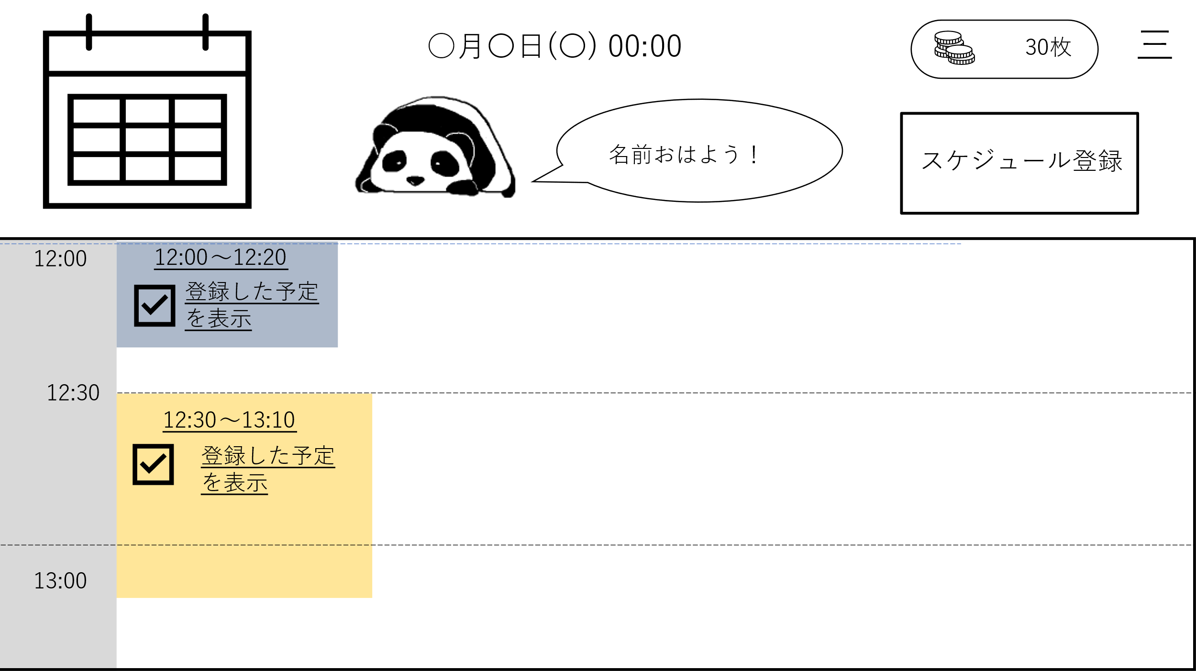
1
ログアウト
ペットの様子を見る
スケジュールを見る
8

3
2
4
9

10
11
6
5
お問い合わせ
12

13

7

 | 機能設計
 |  | ページロード
 |  |  | ロード時に、以下の処理を実行する。

 |  |  | ログイン時の日付に登録されたスケジュールをスケジュール画面に時系列順に表示する。
 |  |  | ログイン時の時刻とユーザーネームを取得し、「3 ペット画像」の右側にテキストを表示する。
 |  |  | 日時を取得し、「3 ペット画像」の上部にテキストを表示する。
 |  |  | コインの所持数を取得し、表示する。

 |  | 「1 カレンダー」日付をクリック
 |  |  | スケジュール画面を選択した日付の一覧に更新する。

 |  | 「2 スケジュール登録」クリック
 |  |  | スケジュール登録画面に遷移する。

 |  | 「3 ペット画像」
 |  |  | ふれあい画面と同様の画像を表示する。
 |  |  | クリックでふれあい画面に遷移する。

 |  | 「4 ふきだし」
 |  |  | ユーザネームとメッセージを表示する。（条件分岐）
 |  |  | 「04:00-11:00」おはよう。「11:01-17:00」こんにちは。「17:01-03:59」こんばんは。と表示する。

 |  | 「5 スケジュール画面」スクロール
 |  |  | スケジュール画面のみスクロールされる。

 |  | 「6 スケジュール完了」クリック
 |  |  | 登録された終了時間以降のみチェックを入れることができる。
 |  |  | それ以前は「（アラート）予定の時間を過ぎてから完了してください」と表示する。

 |  | 「7 スケジュール名」クリック
 |  |  | スケジュール詳細画面に遷移する。

 |  | 「8 メニュー」クリック
 |  |  | メニュー欄を表示する。

 |  | 「9 スケジュール閲覧」クリック
 |  |  | スケジュール閲覧画面に遷移する。

 |  | 「10 ふれあい画面」クリック
 |  |  | ふれあい画面に遷移する。

 |  | 「11 ログアウト」クリック
 |  |  | 確認ダイアログを表示する。「ログアウトしてもよろしいですか？」
 |  |  |  | 「OK」を押した場合、ログイン画面に遷移する。
 |  |  |  | 「キャンセル」を押した場合、処理をキャンセルする。

 |  | 「12 お問い合わせ」クリック
 |  |  | お問い合わせ画面に遷移する。

 |  | 「13 スケジュール時間」
 |  |  | 登録されたスケジュールの開始時刻と終了時刻を表示する。

 | 項目定義書

 | No |  | 物理名 |  | 論理名 |  | 画面型 |  | データ型 | min | max | DBテーブル |  | DBカラム | 備考
 |  | 1 | calendar |  | カレンダー |  | Table |  |  |  |  |  |  |  | テーブルで作成したカレンダーを表示
 |  | 2 | register |  | スケジュール登録 |  | Button
 |  | 3 | pet_img |  | ペット画像 |  | Image |  | Int |  |  | user |  | pet_id
 |  | 4 | speech_bubble |  | ふきだし |  | Text |  | String
 |  | 5 | schedule_data |  | スケジュール画面 |  | Table |  |  |  |  | schedule
 |  | 6 | checkbox |  | スケジュール完了 |  | CheckBox
 |  | 7 | schedule_name |  | スケジュール名 |  | Link |  | String |  | 20 | schedule |  | schedule_name
 |  | 8 | menu |  | メニュー |  |  |  |  |  |  |  |  |  | ハンバーガーメニュー
 |  | 9 | schedule_list |  | スケジュール閲覧 |  | Link
 |  | 10 | pet_home |  | ふれあい画面 |  | Link
 |  | 11 | logout |  | ログアウト |  | Button
 |  | 12 | inquiry |  | お問い合わせ |  | Link
 |  | 13 | schedule_time |  | スケジュール時間 |  | Label |  | String |  |  | schedule |  | start_time, finish_time

登録
外部設計書 |  |  |  |  | 画面名 |  | スケジュール登録 |  |  |  | 作成者 | 成沢 唯 |  |  | 更新者 | 高川俊輔
 |  |  |  |  | システム名 |  | ScheZoole |  |  |  | 作成日 | 2023-06-08 |  |  | 更新日 | 2023-06-12
 |  |  |  |  | 備考

 | 画面設計
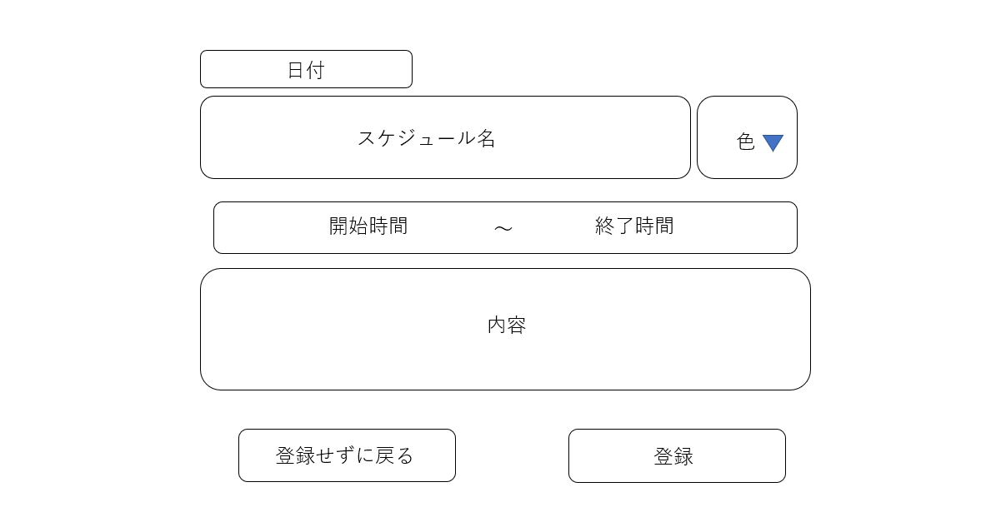
11
三

1

1
2

3
4
開始日
終了日
5
終了時間
6

7

10
※エラーメッセージ
8
9

 | 機能設計
 |  | ページロード
 |  |  | ロード時の処理は特にない。

 |  | 「1 スケジュール名」の入力
 |  |  | スケジュールのタイトルを入力する。

 |  | 「2 色」選択
 |  |  | スケジュール閲覧画面に表示され各スケジュールの背景色を選択する。
 |  |  | デフォルトの色10色（赤、青、黄色、緑、紫、オレンジ、茶色、マゼンタ、シアン、ピンク）

 |  | 「3 開始日」の入力
 |  |  | スケジュールの開始日を入力する。
 |  |  | デフォルトで当日の日付を表示しておく。

 |  | 「4 開始時間」の入力
 |  |  | スケジュールの開始時間を入力する。
 |  |  | デフォルトで現在時刻を表示しておく。

 |  | 「5 終了日」の入力
 |  |  | スケジュールの終了日を入力する。
 |  |  | デフォルトで当日の日付を表示しておく。

 |  | 「6 終了時間」の入力
 |  |  | スケージュールの終了時間を入力する。
 |  |  | デフォルトで現在時刻の1時間後の時刻を表示しておく。

 |  | 「7 内容」の入力
 |  |  | スケジュールの内容等のメモを入力する。

 |  | 「8 登録せずに戻る」を押下
 |  |  | データを登録せずにスケジュール閲覧画面へ遷移する。

 |  | 「9 登録」を押下
 |  |  | 「１ スケジュール名」「2 色」「3 開始日」「4 開始時間」「5 終了日」「6 終了時間」のいずれかが空欄ならばエラーメッセージ「未入力の項目があります」を表示して登録画面に戻る。
 |  |  | 空欄でない場合、データを登録してスケジュール閲覧画面に遷移する。

 |  | 「10 エラーメッセージ」
 |  |  | エラーメッセージを赤色で表示する。

 |  | 「11 メニュー」
 |  |  | 「スケジュール閲覧画面」、「ふれあい画面」、「お問い合わせ画面」のリンク、「ログアウトボタン」を表示する。

 | 項目定義書

 | No |  | 物理名 | 論理名 |  | 画面型 |  | データ型 | min | max | DBテーブル |  | DBカラム | 備考
 |  | 1 | title | スケジュール名 |  | Textbox |  | String |  | 20 | schedule |  | schedule_name
 |  | 2 | color | 色選択 |  | Select |  | Int |  |  | schedule_color |  | color_id
 |  | 3 | start_day | 開始日 |  | Select |  | Date |  |  | schedule |  | start_time | input type = "date"
 |  | 4 | start_time | 開始時間 |  | Select |  | Time |  |  | schedule |  | start_time | input type = "time"
 |  | 5 | finish_day | 終了日 |  | Select |  | Date |  |  | schedule |  | finish_time | input type = "date"
 |  | 6 | finish_time | 終了日時 |  | Select |  | Time |  |  | schedule |  | finish_time | input type = "time"
 |  | 7 | content | 内容 |  | Textarea |  | String |  | 100 | schedule |  | content
 |  | 8 | back_btn | 登録せずに戻るボタン |  | Button
 |  | 9 | regist_btn | 登録ボタン |  | Submit
 |  | 10 | error_message | エラーメッセージ |  | Label
 |  | 11 | menu | メニュー |  |  |  |  |  |  |  |  |  | ハンバーガーメニュー

詳細
外部設計書 |  |  |  |  | 画面名 |  | スケジュール詳細 |  |  |  | 作成者 | 成沢 唯 |  |  | 更新者 | 高川俊輔
 |  |  |  |  | システム名 |  | ScheZoole |  |  |  | 作成日 | 2023-06-08 |  |  | 更新日 | 2023-06-12
 |  |  |  |  | 備考

 | 画面設計

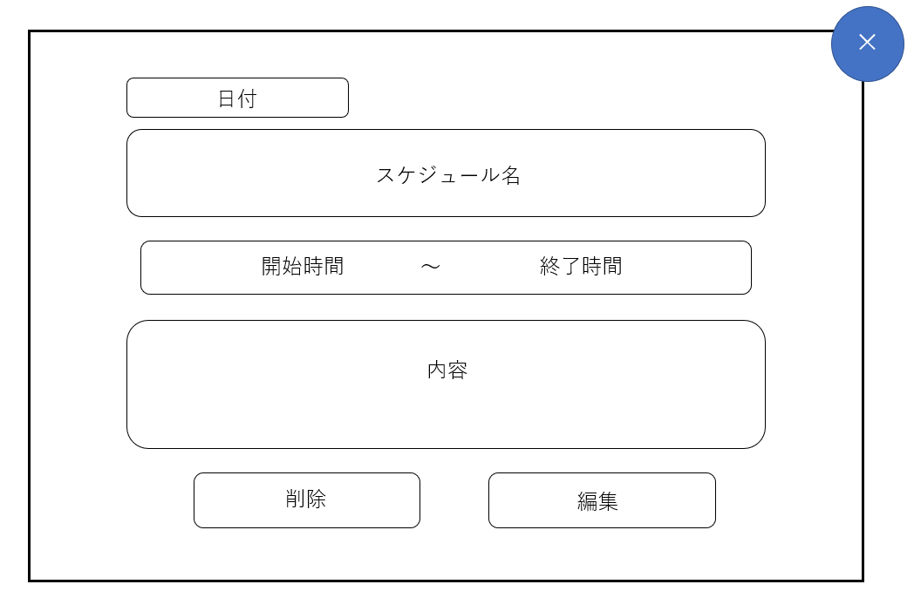

1

1

2
3
4
5
開始日時
終了日
終了時間

6

7
8

 | 機能設計
 |  | ページロード
 |  |  | ロード時の処理は以下の通り。

 |  | 「1 スケジュール名」
 |  |  | スケジュールのタイトルを表示する。

 |  | 「2 開始日」
 |  |  | スケジュールの開始日を表示する。

 |  | 「3 開始時間」
 |  |  | スケジュールの開始時間を表示する。

 |  | 「4 終了日」
 |  |  | スケジュールの終了日を表示する。

 |  | 「5 終了時間」
 |  |  | スケジュールの終了時間を表示する。

 |  | 「6 内容」
 |  |  | スケジュールの内容等のメモを表示する。

 | ーーーーーーーーーーーーーーーーーーーーーーーーーーーーーーー（ここまで）

 |  | 「7 削除」を押下
 |  |  | 「スケジュールを削除しますか？」と警告のダイアログを表示し、「はい」が選択されたら削除処理を実行してモーダル画面を閉じ、スケジュール閲覧画面を更新する。
 |  |  | 「いいえ」が選択されたら削除処理をせずにモーダルウィンドウを閉じる。

 |  | 「8 編集」を押下
 |  |  | スケジュール編集画面へ遷移する。

 | 項目定義書

 | No |  | 物理名 | 論理名 |  | 画面型 |  | データ型 | min | max | DBテーブル |  | DBカラム | 備考
 |  | 1 | title | スケジュール名表示 |  | Label |  | String |  | 20 | schedule |  | schedule_name
 |  | 2 | start_day | 開始日 |  | Label |  |  |  |  | schedule |  | start_time
 |  | 3 | start_time | 開始時間 |  | Label |  |  |  |  | schedule |  | start_time
 |  | 4 | finish_day | 終了日 |  | Label |  |  |  |  | schedule |  | finish_time
 |  | 5 | finish_time | 終了時間 |  | Label |  |  |  |  | schedule |  | finish_time
 |  | 6 | content | 内容表示 |  | Label |  | String |  | 100 | schedule |  | content
 |  | 7 | delete_btn | 削除ボタン |  | Button
 |  | 8 | edit_btn | 編集ボタン |  | Submit

編集
外部設計書 |  |  |  |  | 画面名 |  | スケジュール編集 |  |  |  | 作成者 | 成沢 唯 |  |  | 更新者 | 高川俊輔
 |  |  |  |  | システム名 |  | ScheZoole |  |  |  | 作成日 | 2023-06-08 |  |  | 更新日 | 2023-06-12
 |  |  |  |  | 備考

 | 画面設計

11
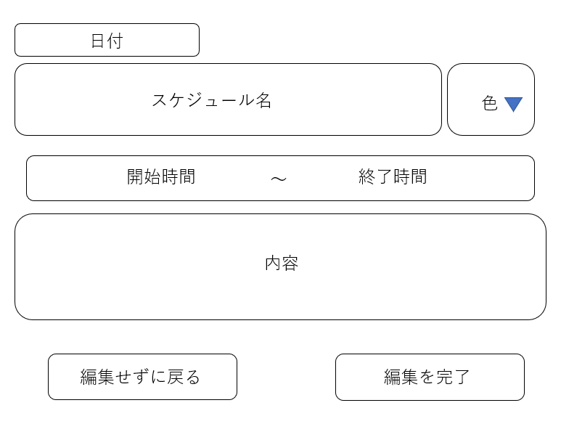
三
1

1
2

3
開始日時
4
5
6
終了時間
終了日

7

10
※エラーメッセージ
8
9

 | 機能設計
 |  | ページロード
 |  |  | 「1 スケジュール名」「2 色」「3 開始日」「4 開始時間」「5 終了日」「6 終了時間」「7 内容」を取得し表示する。

 |  | 「1 スケジュール名」の入力
 |  |  | スケジュールのタイトルを入力する。

 |  | 「2 色」選択
 |  |  | スケジュール閲覧画面に表示される各スケジュールの背景色を選択する。

 |  | 「3 開始日」の入力
 |  |  | スケジュールの開始日を入力する。

 |  | 「4 開始時間」の入力
 |  |  | スケジュールの開始時間を入力する。

 |  | 「5 終了日」の入力
 |  |  | スケジュールの終了日を入力する。

 |  | 「6 終了時間」の入力
 |  |  | スケジュールの終了時間を入力する。

 |  | 「7 内容」の入力
 |  |  | スケジュールの内容等のメモを入力する。

 |  | 「8 編集せずに戻る」を押下
 |  |  | データを編集せずにスケジュール閲覧画面へ遷移する。

 |  | 「9 編集を完了」を押下
 |  |  | 「１ スケジュール名」「2 色」「3 開始日」「4 開始時間」「5 終了日」「6 終了時間」のいずれかが空欄ならばエラーメッセージ「未入力の項目があります」を表示して編集画面に戻る。
 |  |  | 空欄でない場合、データを編集してスケジュール閲覧画面に遷移する。

 |  | 「10 エラーメッセージ」
 |  |  | エラーメッセージを赤色で表示する。

 |  | 「11 メニュー」
 |  |  | 「スケジュール閲覧画面」、「ふれあい画面」、「お問い合わせ画面」のリンク、「ログアウトボタン」を表示する。

 | 項目定義書

 | No |  | 物理名 | 論理名 |  | 画面型 |  | データ型 | min | max | DBテーブル |  | DBカラム | 備考
 |  | 1 | title | スケジュール名 |  | Textbox |  | String |  | 20 | schedule |  | schedule_name
 |  | 2 | color | 色選択 |  | Select |  | Int |  |  | schedule_color |  | color_id
 |  | 3 | start_day | 開始日 |  | Select |  | Date |  |  | schedule |  | start_time | input type = "date"
 |  | 4 | start_time | 開始時間 |  | Select |  | Time |  |  | schedule |  | start_time | input type = "time"
 |  | 5 | finish_day | 終了日 |  | Select |  | Date |  |  | schedule |  | finish_time | input type = "date"
 |  | 6 | finish_time | 終了時間 |  | Select |  | Time |  |  | schedule |  | finish_time | input type = "time"
 |  | 7 | content | 内容 |  | Textarea |  | String |  | 100 | schedule |  | content
 |  | 8 | back_btn | 編集せずに戻るボタン |  | Button
 |  | 9 | edit_btn | 編集ボタン |  | Submit
 |  | 10 | error_message | エラーメッセージ |  | Label
 |  | 11 | menu | メニュー |  |  |  |  |  |  |  |  |  | ハンバーガーメニュー

ふれあい画面
外部設計書 |  |  |  |  | 画面名 |  | ふれあい画面 |  |  |  | 作成者 | 岩田 和樹 |  |  | 更新者 | 高川俊輔
 |  |  |  |  | システム名 |  | ScheZoole |  |  |  | 作成日 | 2023-06-08 |  |  | 更新日 | 2023-06-12
 |  |  |  |  | 備考

 | 画面設計
9
1
2
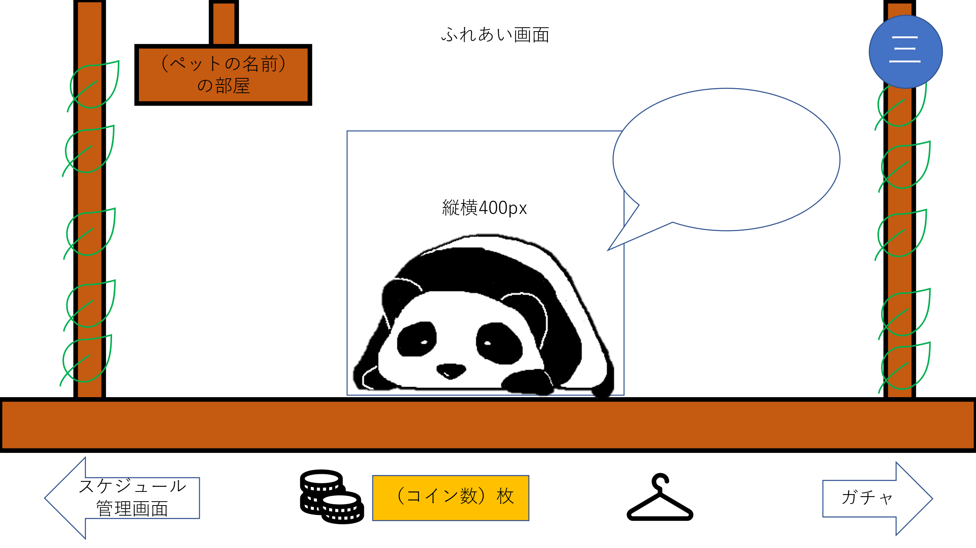

3

4

5
6
7
8

 | 機能設計
 |  | ページロード
 |  |  | ロード時に、以下の処理を実行する。

 |  |  | 選択したペット画像とペットのお名前を表示する。
 |  |  | ひとことメッセージを表示する。
 |  |  | 以前に、このページに訪れていた場合はひとことメッセージを更新する。

 |  | 「１ ペット名」
 |  |  | ユーザが登録したペット名を表示する。

 |  | 「２ メニュー」クリック
 |  |  | 「スケジュール閲覧画面」、「ふれあい画面」、「お問い合わせ画面」のリンク、「ログアウトボタン」を表示する。

 |  | 「３ ひとことメッセージ」
 |  |  | ひとことメッセージを表示する。

 |  | 「４ ペット画像」クリック
 |  |  | ひとことメッセージを更新する。
 |  |  | ペット画像がモーションを起こす。

 |  | 「４ ペット画像」にカーソルを合わせる
 |  |  | ペット画像がモーションを起こす。

 |  | 「５ スケジュール管理画面」クリック
 |  |  | 「スケジュール閲覧画面」に遷移する。

 |  | 「６ ふっくらコイン（FC）」
 |  |  | 現在のユーザのFCを表示する。

 |  | 「７ きせかえ」クリック
 |  |  | きせかえ画面（モーダル）を表示する。

 |  | 「８ ガチャ」クリック
 |  |  | 「ガチャ画面」に遷移する。

 |  | 「9 きせかえ（背景）」
 |  |  | 選択した背景に画像が切り替わる。（赤い四角で囲った範囲）

 | 項目定義書

 | No |  | 物理名 | 論理名 |  | 画面型 |  | データ型 | min | max | DBテーブル |  | DBカラム | 備考
 |  | 1 | pet_name | ペット名 |  | Text |  | String |  |  | user |  | pet_name
 |  | 2 | menu | メニュー |  |  |  |  |  |  |  |  |  | ハンバーガーメニュー
 |  | 3 | message | ひとことメッセージ |  | Text |  | String |  | 30 | message |  | message_content
 |  | 4 | pet_img | ペット画像 |  | Image
 |  | 5 | schedules | スケジュール閲覧 |  | Link
 |  | 6 | fc | ふっくらコイン |  |  |  | Int |  |  | coin |  | coin_cnt
 |  | 7 | dressing | きせかえ |  | Link
 |  | 8 | gacha | ガチャ |  | Link
 |  | 9 | background_img | 背景画像 |  | Image |  |  |  |  | gacha |  | closet_path

きせかえ
外部設計書 |  |  |  |  | 画面名 |  | きせかえ画面 |  |  |  | 作成者 | 岩田 和樹 |  |  | 更新者 | 高川俊輔
 |  |  |  |  | システム名 |  | ScheZoole |  |  |  | 作成日 | 2023-06-08 |  |  | 更新日 | 2023-06-12
 |  |  |  |  | 備考

 | 画面設計

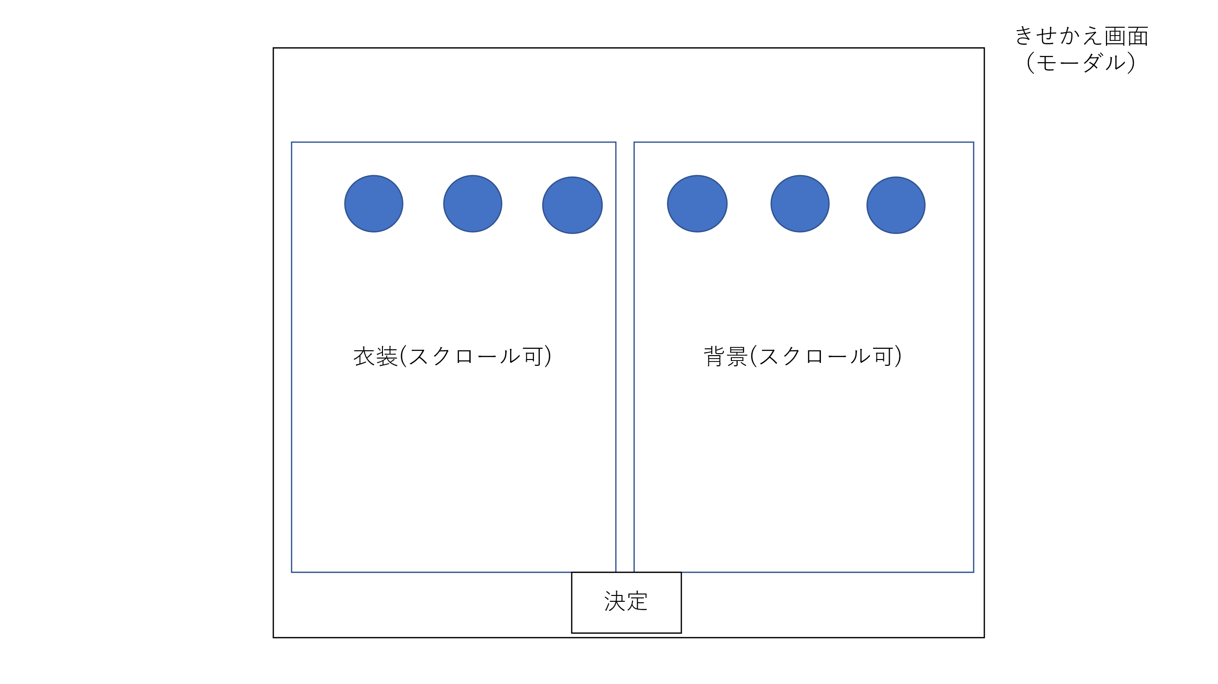
×

3
1
2
4

帽子、服、靴、アクセサリー

5

 | 機能設計
 |  | ページロード
 |  |  | ロード時の処理は以下の通り。

 |  | 「１ 服一覧」
 |  |  | ユーザが現在所持している服を表示する。
 |  |  | 帽子、服、靴、アクセサリーの順で種類別に表示する。

 |  | 「２ 服画像」
 |  |  | ユーザが現在所持している服画像を表示する。
 |  |  | 適用中の服画像を四角で囲む。

 |  | 「３ 背景一覧」
 |  |  | ユーザが現在所持している背景を表示する。

 |  | 「４ 背景画像」
 |  |  | ユーザが現在所持している背景画像を表示する。
 |  |  | 適用中の背景画像を四角で囲む。

 | ーーーーーーーーーーーーーーーーーーーーーーーーーーーーーーー（ここまで）

 |  | 「５ 決定ボタン」
 |  |  | 服、背景を選択したものに決定し、ふれあい画面を更新する。

 | 項目定義書

 | No |  | 物理名 | 論理名 |  | 画面型 |  | データ型 | min | max | DBテーブル |  | DBカラム | 備考
 |  | 1 | costume | 服一覧
 |  | 2 | costume_img | 服画像 |  | Image |  |  |  |  | gacha |  | closet_path | 服画像と背景画像を識別番号で区別
 |  | 3 | background | 背景一覧
 |  | 4 | background_img | 背景画像 |  | Image |  |  |  |  | gacha |  | closet_path | 服画像と背景画像を識別番号で区別
 |  | 5 | decide | 決定ボタン |  | Button

ガチャ
外部設計書 |  |  |  |  |  | 画面名 |  | ガチャ画面 |  |  |  | 作成者 | 飯泉慎之介 |  |  | 更新者 | 高川俊輔
 |  |  |  |  |  | システム名 |  | ScheZoole |  |  |  | 作成日 | 2023-06-08 |  |  | 更新日 | 2023-06-12
 |  |  |  |  |  | 備考

 | 画面設計

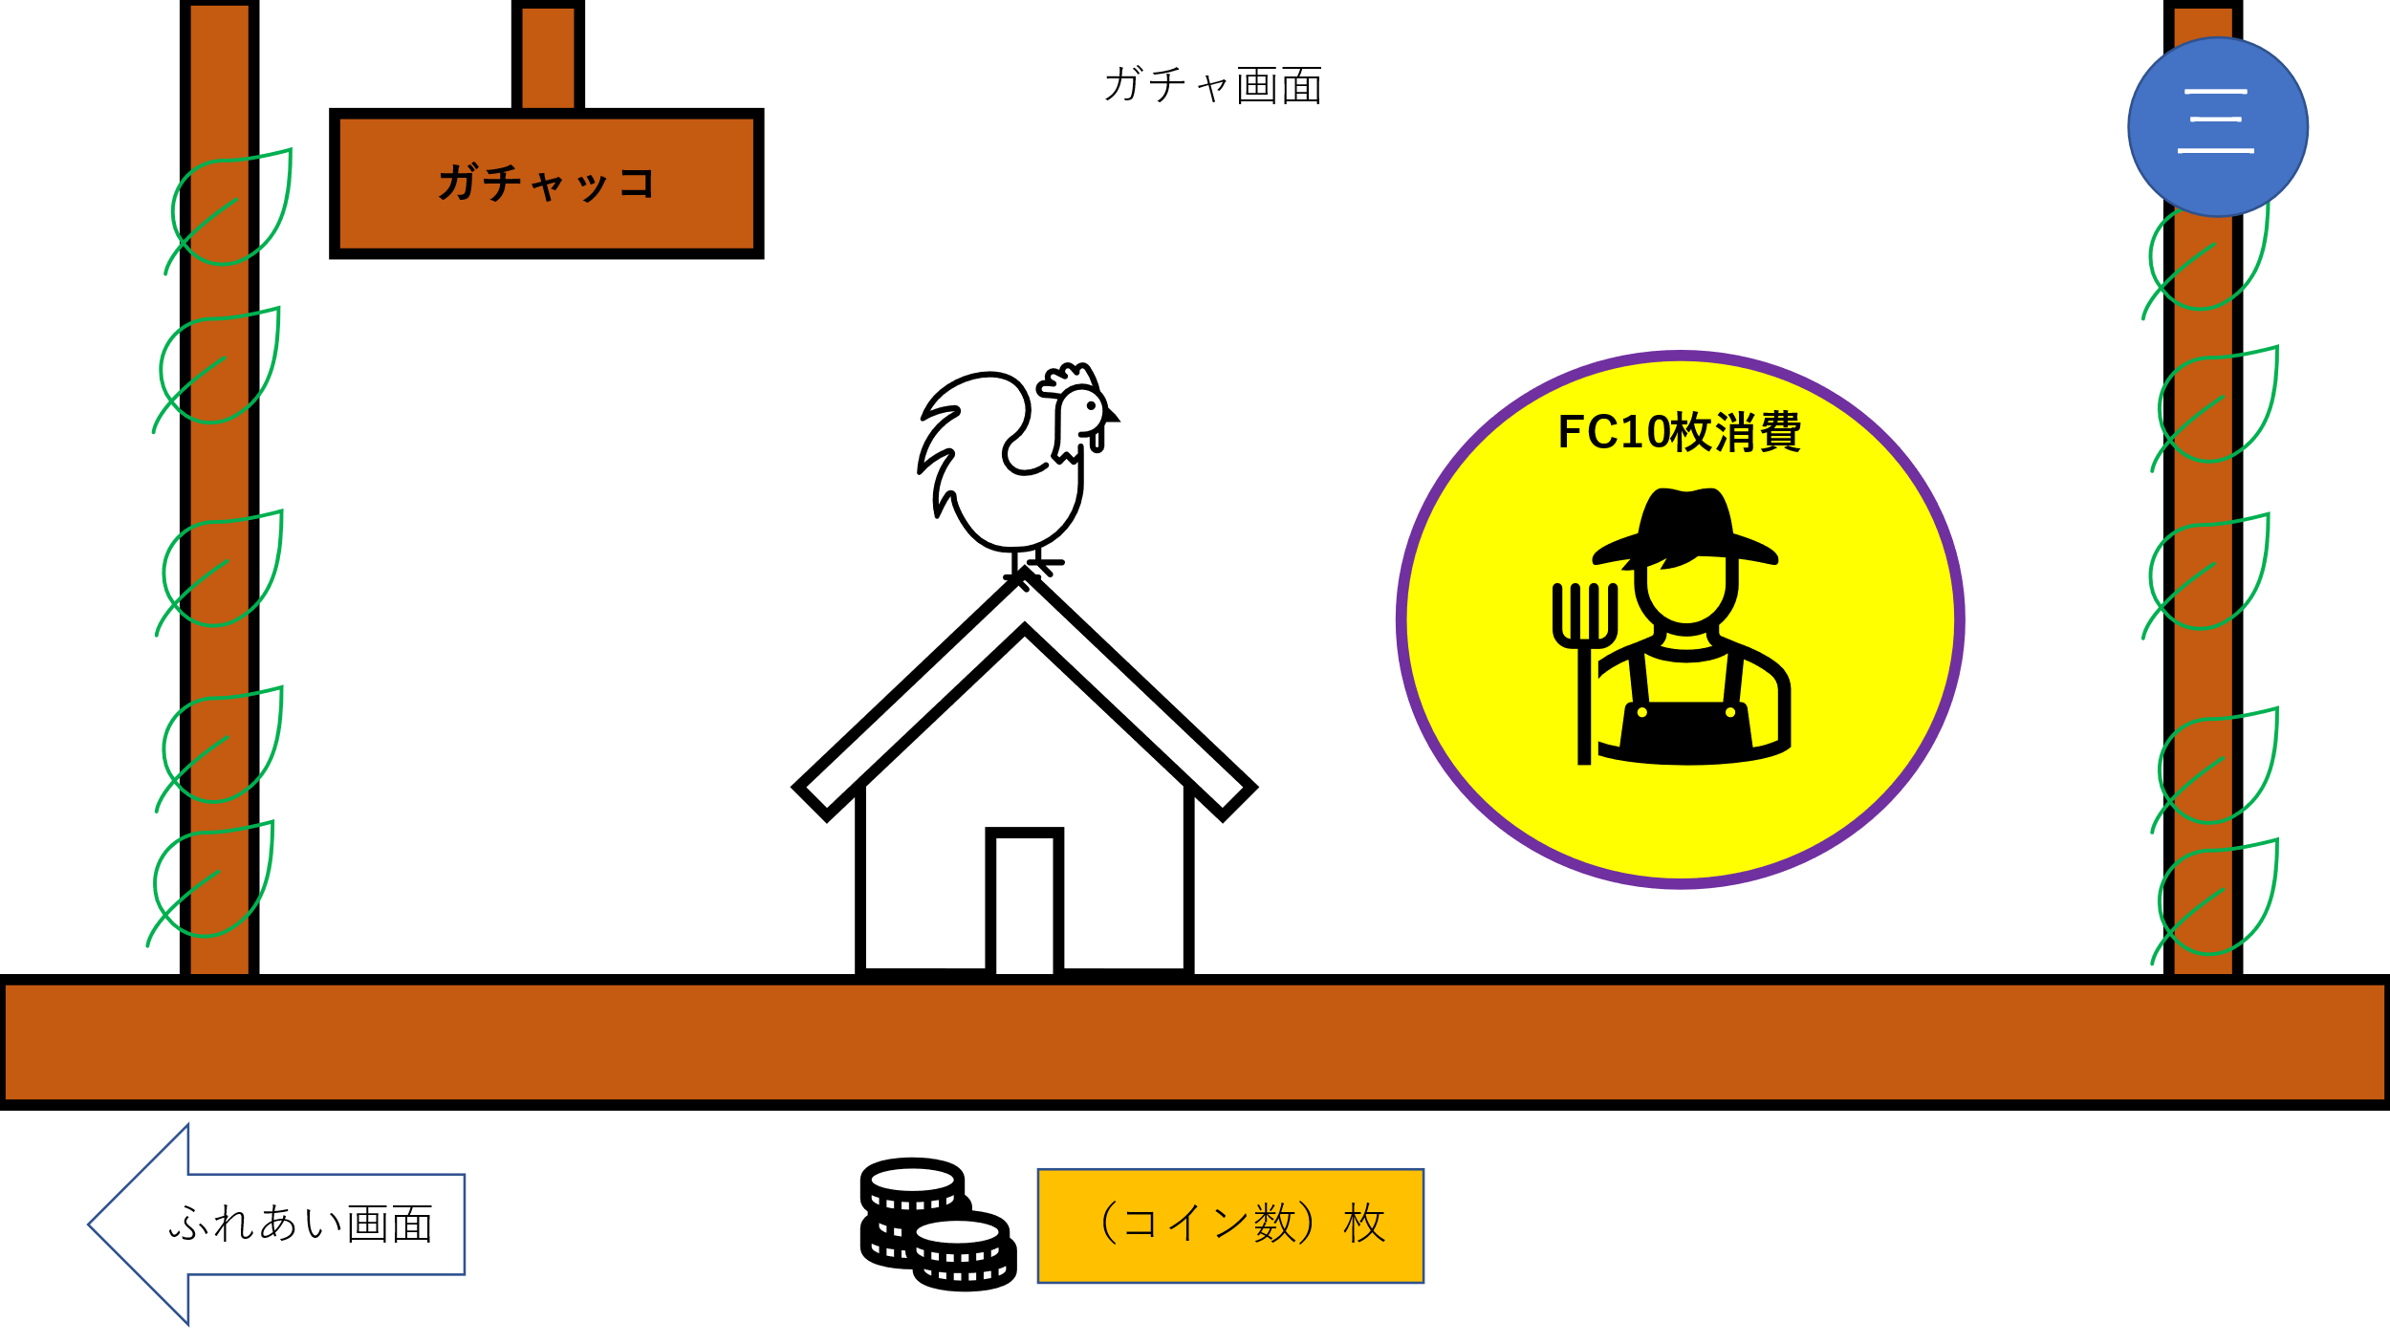
2

1

5

4
3

 | 機能設計
 |  | ページロード
 |  |  | ロード時の処理は特にない。

 |  | 「１ ガチャボタン」クリック
 |  |  | 確認ダイアログを表示する。
 |  |  | 「OK」押した場合以下の処理を実行する。
 |  |  |  | 1.コイン所持数を10枚減らす。
 |  |  |  | 2.ガチャ画面を更新する。
 |  |  |  | 3.中央の鶏画像を水平方向に回転しているgif画像に切り替える。
 |  |  |  | 4.鶏画像をクリックすると、卵画像（レア度によって色を変える）が表示され割れる。
 |  |  |  | 5.ガチャ結果画面をモーダルウィンドウで表示する。
 |  |  | 「キャンセル」押した場合
 |  |  |  | 処理をキャンセルする。

 |  | 「２ メニュー」クリック
 |  |  | 「スケジュール閲覧画面」、「ふれあい画面」、「お問い合わせ画面」のリンク、「ログアウトボタン」を表示する。

 |  | 「３ コイン表示」
 |  |  | 獲得したコイン数を足して表示する。

 |  | 「４ ふれあい画面」クリック
 |  |  | ふれあい画面に遷移する。

 |  | 「5 卵画像」
 |  |  | ガチャ演出時に卵画像を表示する。

 | 項目定義書

 | No |  | 物理名 |  | 論理名 |  | 画面型 |  | データ型 | min | max | DBテーブル |  | DBカラム | 備考
 |  | 1 | gacha_btn |  | ガチャボタン |  | Button
 |  | 2 | menu |  | メニュー |  |  |  |  |  |  |  |  |  | ハンバーガーメニュー
 |  | 3 | coin_display |  | コイン表示 |  |  |  | Int |  |  | user |  | coin_cnt
 |  | 4 | pet_home |  | ふれあい画面 |  | Link
 |  | 5 | egg_img |  | 卵画像 |  | Image

ガチャ結果
外部設計書 |  |  |  |  | 画面名 |  | ガチャ結果画面 |  |  |  | 作成者 | 飯泉慎之介 |  |  | 更新者 | 高川俊輔
 |  |  |  |  | システム名 |  | ScheZoole |  |  |  | 作成日 | 2023-06-08 |  |  | 更新日 | 2023-06-12
 |  |  |  |  | 備考

 | 画面設計

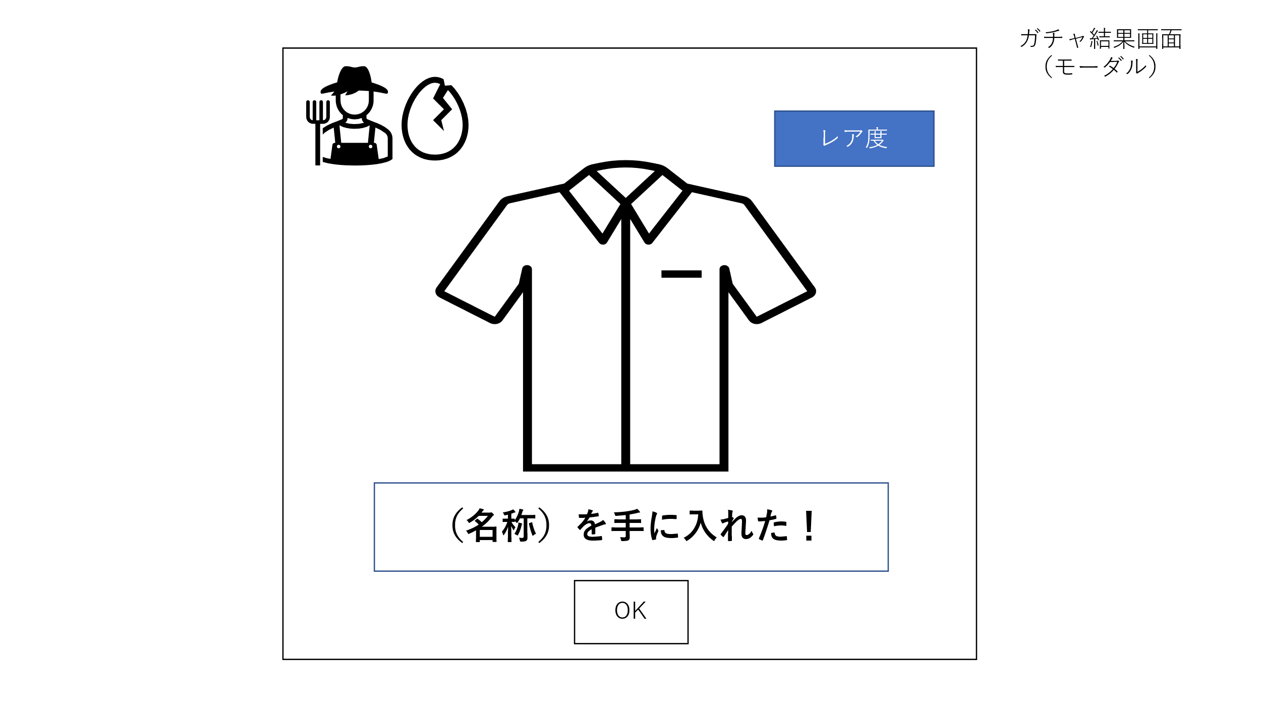

4

3

2

1

 | 機能設計
 |  | ページロード
 |  |  | ロード時の処理は特にない。

 |  | 「１ ＯＫボタン」クリック
 |  |  | コイン所持数を減らし、ガチャ画面を更新する。

 |  | 「２ きせかえの名前」
 |  |  | ガチャで取得したきせかえの名前を表示する。

 |  | 「3 きせかえ画像」
 |  |  | ガチャで取得したきせかえの画像を表示する。

 |  | 「4 レア度」
 |  |  | 入手したきせかえのレア度を表示する。（星1～星3）

 | 項目定義書

 | No |  | 物理名 | 論理名 |  | 画面型 |  | データ型 | min | max | DBテーブル |  | DBカラム | 備考
 |  | 1 | ok_btn | OKボタン |  | Button
 |  | 2 | closet_name | きせかえ名 |  | Label |  | String |  | 20 | gacha |  | closet_name
 |  | 3 | cliset_img | きせかえ画像 |  | Image
 |  | 4 | rarity | レア度 |  | Image |  | Int |  |  | gacha |  | rarity

